Sheet1
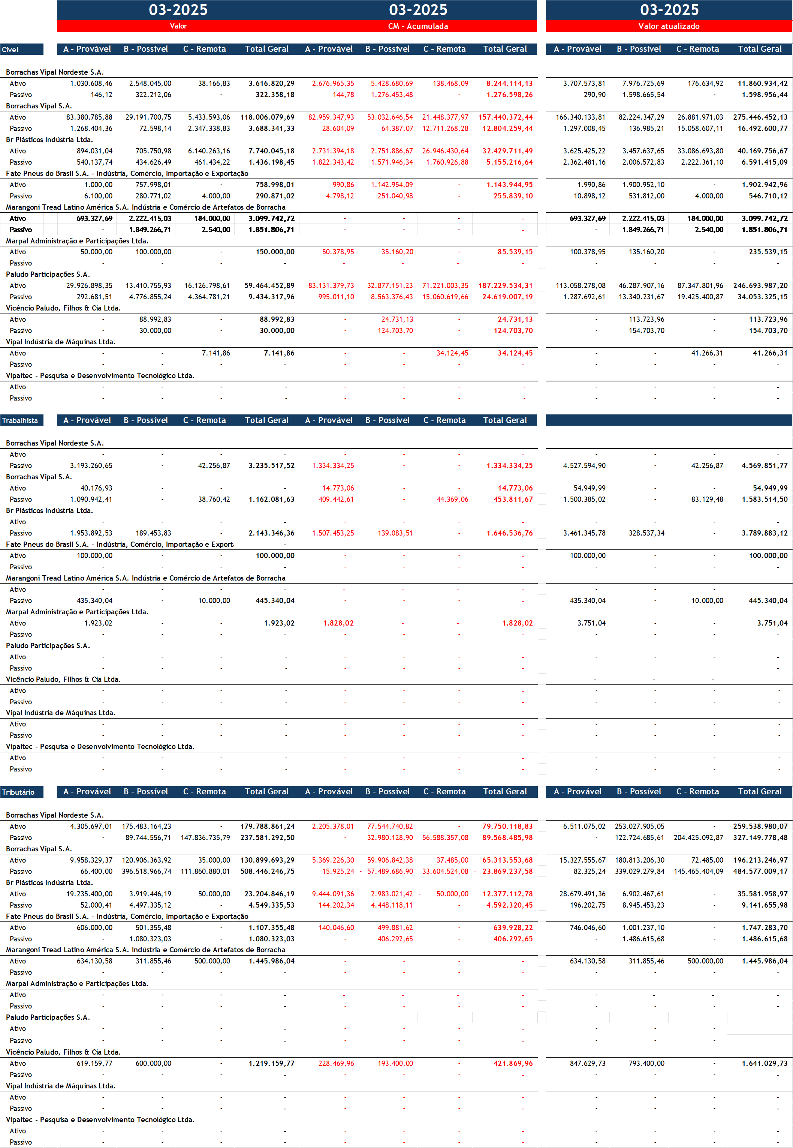
#Categoria | #Clientes | Polo | A - Provável | B - Possível | C - Remota | Outros | Total Geral
Cível | Borrachas Vipal Nordeste S.A. | Ativo | 3,707,573.81 | 7,976,725.69 | - | 176,634.92 | 11,860,934.42
Cível | Borrachas Vipal Nordeste S.A. | Passivo | 290.90 | 1,598,665.54 | - | - | 1,598,956.44
Cível | Borrachas Vipal S.A. | Ativo | 166,340,133.81 | 82,224,347.29 | - | 26,881,971.03 | 275,446,452.13
Cível | Borrachas Vipal S.A. | Passivo | 1,297,008.45 | 136,985.21 | 15,058,607.11 | - | 16,492,600.77
Cível | Br Plásticos Indústria Ltda. | Ativo | 3,625,425.22 | 3,457,637.65 | - | 33,086,693.80 | 40,169,756.67
Cível | Br Plásticos Indústria Ltda. | Passivo | 2,362,481.16 | 2,006,572.83 | 2,222,361.10 | - | 6,591,415.09
Cível | Fate Pneus do Brasil S.A. - Indústria, Comércio, Importação e Exportação | Ativo | 1,990.86 | 1,900,952.10 | - | - | 1,902,942.96
Cível | Fate Pneus do Brasil S.A. - Indústria, Comércio, Importação e Exportação | Passivo | 10,898.12 | 531,812.00 | 4,000.00 | - | 546,710.12
Cível | Marangoni Tread Latino América S.A. Indústria e Comércio de Artefatos de Borracha | Ativo | 693,327.69 | 2,222,415.03 | - | 184,000.00 | 3,099,742.72
Cível | Marangoni Tread Latino América S.A. Indústria e Comércio de Artefatos de Borracha | Passivo | - | 1,849,266.71 | 2,540.00 | - | 1,851,806.71
Cível | Marpal Administração e Participações Ltda. | Ativo | 100,378.95 | 135,160.20 | - | - | 235,539.15
Cível | Paludo Participações S.A. | Ativo | 113,058,278.08 | 46,287,907.16 | - | 87,347,801.96 | 246,693,987.20
Cível | Paludo Participações S.A. | Passivo | 1,287,692.61 | 13,340,231.67 | 19,425,400.87 | - | 34,053,325.15
Cível | Vicêncio Paludo, Filhos & Cia Ltda. | Ativo | - | 113,723.96 | - | - | 113,723.96
Cível | Vicêncio Paludo, Filhos & Cia Ltda. | Passivo | - | 154,703.70 | - | - | 154,703.70
Cível | Vipal Indústria de Máquinas Ltda. | Ativo | - | - | - | 41,266.31 | 41,266.31
Trabalhista | Borrachas Vipal Nordeste S.A. | Passivo | 4,527,594.90 | - | 42,256.87 | - | 4,569,851.77
Trabalhista | Borrachas Vipal S.A. | Ativo | 54,949.99 | - | - | - | 54,949.99
Trabalhista | Borrachas Vipal S.A. | Passivo | 1,500,385.02 | - | 83,129.48 | - | 1,583,514.50
Trabalhista | Br Plásticos Indústria Ltda. | Passivo | 3,461,345.78 | 328,537.34 | - | - | 3,789,883.12
Trabalhista | Fate Pneus do Brasil S.A. - Indústria, Comércio, Importação e Exportação | Ativo | 100,000.00 | - | - | - | 100,000.00
Trabalhista | Marangoni Tread Latino América S.A. Indústria e Comércio de Artefatos de Borracha | Passivo | 435,340.04 | - | 10,000.00 | - | 445,340.04
Trabalhista | Marpal Administração e Participações Ltda. | Ativo | 3,751.04 | - | - | - | 3,751.04
Trabalhista | Paludo Participações S.A. | Passivo | - | - | - | - | -
Tributário | Borrachas Vipal Nordeste S.A. | Ativo | 6,511,075.02 | 253,027,905.05 | - | - | 259,538,980.07
Tributário | Borrachas Vipal Nordeste S.A. | Passivo | - | 122,724,685.61 | 204,425,092.87 | - | 327,149,778.48
Tributário | Borrachas Vipal S.A. | Ativo | 15,327,555.67 | 180,813,206.30 | - | 72,485.00 | 196,213,246.97
Tributário | Borrachas Vipal S.A. | Passivo | 82,325.24 | 339,029,279.84 | 145,465,404.09 | - | 484,577,009.17
Tributário | Br Plásticos Indústria Ltda. | Ativo | 28,679,491.36 | 6,902,467.61 | - | - | 35,581,958.97
Tributário | Br Plásticos Indústria Ltda. | Passivo | 196,202.75 | 8,945,453.23 | - | - | 9,141,655.98
Tributário | Fate Pneus do Brasil S.A. - Indústria, Comércio, Importação e Exportação | Ativo | 746,046.60 | 1,001,237.10 | - | - | 1,747,283.70
Tributário | Fate Pneus do Brasil S.A. - Indústria, Comércio, Importação e Exportação | Passivo | - | 1,486,615.68 | - | - | 1,486,615.68
Tributário | Marangoni Tread Latino América S.A. Indústria e Comércio de Artefatos de Borracha | Ativo | 634,130.58 | 311,855.46 | - | 500,000.00 | 1,445,986.04
Tributário | Paludo Participações S.A. | Passivo | - | - | - | - | -
Tributário | Vicêncio Paludo, Filhos & Cia Ltda. | Ativo | 847,629.73 | 793,400.00 | - | - | 1,641,029.73
Tributário | Vipaltec - Pesquisa e Desenvolvimento Tecnológico Ltda. | Passivo | - | - | - | - | -

